List1
Příloha č.1 obecně závazné vyhlášky obce Hukvaldy o místním poplatku za užívání veřejného prostranství

Veřejná prostranství určená obecně závaznou vyhláškou Obce Hukvaldy o místním poplatku za užívání veřejného prostranství

Místní název | parc.č. | výměra [m2]
Místní část Rychaltice
zahrada u školy Mládeži | 399 | 279
parčík naproti kostela v Rychalticích | 400/1 | 1481
zahrada u školy Mládeži | 400/2 | 728
parkoviště pod kostelem | 401/3 | 575
Parkoviště + park | 1644/7 | 1306
parkoviště naproti kostelu | 1676 | 417
u bývalého kulturního domu | 453/1 | 1816
hřiště za kulturním domem | 449/11 | 2163
prostranství u hasičské zbrojnice | 1685 | 252
prostranství u hasičské zbrojnice | 184 st. | 542
prostranství u hasičské zbrojnice | 1686/4 | 113
parkoviště u zdravotního střediska | 1774 | 799

Místní část Dolní Sklenov
zahrada u školy Mládeži | 649 | 549
u Ondřejnice za školou Mládeži | 652/2 | 197
u Ondřejnice za školou Mládeži | 652/6 | 175
prostranství u hostince U Štamgastů a prodejny | 1201/3 část | viz. mapa
prostranství před č.p. 33 a 32
prostranství před prodejnou potravin | 1252/1 část
areál bývalého koupaliště | 733/1,2734/1,1251/4 | 8748

Místní část Horní Sklenov
Bosna – točna autobusů | 1218/21 | 1806

Místní část Hukvaldy
dvůr u hasičské zbrojnice | 364/3 | 284
travnatý svah naproti č.p. 40 (býv.MŠ) | 345/2 | 140
plocha u oborní brány naproti kostela | 345/3 | 108
prostranství kolem kostela sv.Maxmiliána | 1199/2 | 1015
prostranství před poštou | 1282/1 | 285
prostranství před domy č.p.110,111a 112 | 374/18 | 668
parkoviště horní i spodní | 354/1, 381/3,142/5 | 7444
kolem silnice III /486 vlevo | 374/2 | 5150
kolem silnice III /486 vlevo | 425/5 | 799
kolem silnice III /486 vlevo | 426/1,2,3
prostranství u pomníku padlých | st.141/2 | 120
prostranství před č.p.4 a 5 | 1268 | 264
prostranství před HU 3,5 a bývalým zámkem | 1199/1 | 741
parkoviště pod kopcem | 455/2 | 3032
hukvaldský dvůr | 142/1, 356/3,381/7 | 6998
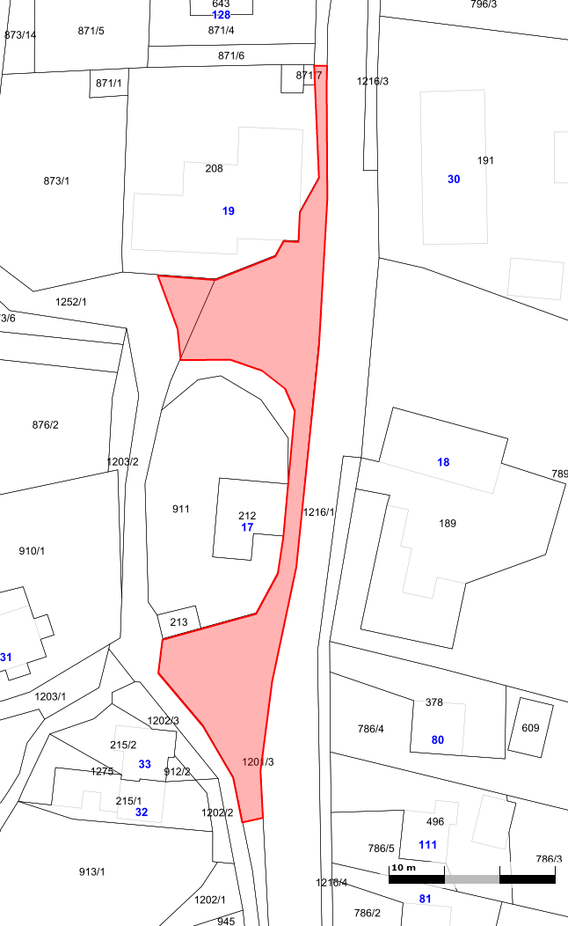
všechny místní komunikace ve všech místních částech

